상품제안서
친환경 라벨 생수 레이블워터 350mL // 제작 인쇄 | 상품코드: F32806

 |  |  |  |  |  |  | 02-412-0044 | www.easy1.co.kr
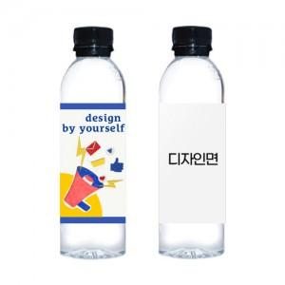

【상세/제작정보】 | <p>&nbsp;</p><p>&nbsp;</p>

【인쇄/포장옵션】 | 스티커 / 포장불가능

【공급단가】 | 수량 | 500~ | 1,000~ | 3,000~ | 5,000~ | 10,000~
*VAT별도 | 단가 | 1,190원 | 1,180원 | 1,150원 | 1,100원 | 1,060원

【상품 URL】 | https://dev.easy1.co.kr:443/src/goods_detail.php?gdno=32806

